工作表1

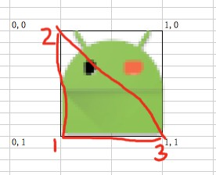
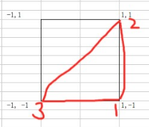

-1,1 |  | 1,1 | 0,0 |  | 1,0

-1, -1 |  | 1,-1 | 0,1 |  | 1,1

左右翻转： | 纹理坐标 | 对应的是COORD_FLIP |  | 顶点坐标对应的是TEXTURE_COORD_FLIP

